行政事業レビューシート
※平成３１年以降の表記は、新元号に読み替えることとする。
...
平成３１年度行政事業レビューシート
事業名 |  |  |  |  | 砂防事業 |  |  |  |  |  |  |  |  |  | 担当部局庁
事業開始年度 |  |  |  |  | 昭和元年度以前 |  |  |  | 事業終了 （予定）年度 |  |  |  | 終了予定なし |  | 担当課室
会計区分 |  |  |  |  | 一般会計
根拠法令 （具体的な 条項も記載） |  |  |  |  | 砂防法（明治３０年３月３０日） 第５条：都道府県知事の責任 第６条：国土交通大臣の直轄管理等 |  |  |  |  |  |  |  |  |  | 関係する 計画、通知等
主要政策・施策 |  |  |  |  | 国土強靱化施策 |  |  |  |  |  |  |  |  |  | 主要経費
事業の目的 （目指す姿を簡潔に。3行程度以内） |  |  |  |  | 土石流災害や土砂流出による被害は梅雨時期や台風時期に多発しており、また、地震によっても発生する。これらは西日本全域（平成30年）、九州北部（平成29年）、熊本県熊本市（平成28年）、広島県広島市（平成26年）や東京都大島町（平成25年）、紀伊半島（平成23年）等で発生した土砂災害に代表されるように、一旦発生すると地域の資産や人命に壊滅的な被害をもたらす。このため、砂防事業は、荒廃地域、火山地域、土石流等のおそれのある箇所・発生した箇所を調査し、対策を実施することで、土砂流出等による被害を防止・軽減することを目的とする。
事業概要 （5行程度以内。別添可） |  |  |  |  | 砂防事業は、土砂流出の著しい荒廃地域や火山地域、または土石流の発生のおそれのある箇所や発生した箇所において、現地調査・地質調査等を実施し、その結果を基に対策工事の計画を立案して、砂防堰堤や床固工群等の砂防設備を整備する。これにより、土石流や火山泥流等により引き起こされる土砂流出や下流河川の河床上昇等を防ぎ、国土及び人家、公共施設等を保全する。 （直轄：国費率2/3、補助：国費率1/2等）
実施方法 |  |  |  |  | 直接実施、委託・請負、補助
予算額・ 執行額 （単位:百万円） |  |  |  |  |  |  |  |  |  |  | 28年度 |  |  | 29年度
 |  |  |  |  | 予算の状況 | 当初予算 |  |  |  |  | 80,263 |  |  | 80,637
...
 |  | 点検結果 |  |  | ・直轄事業については、予算の執行状況等について、各地方整備局等を通じて確認し、事業の効果的・効率的な実施に努めている。また、資金の流れの検証ができるよう、全ての工事・業務等について契約額・支出先及び契約方式等を把握している。 ・補助事業については、完了実績報告書等を提出してもらうほか、地方整備局等の職員による完了検査を現地で実施し、把握に努めている。 ・入札及び契約内容の妥当性については、第三者機関である入札監視委員会等により審議頂いている。 ・土砂災害から国民の生命・財産を保全し、また、社会経済上重要な施設を保全するための土砂災害対策や近年発生した大規模な土砂災害への対応等を推進しており、平成30年に発生した土砂災害に対しても被害の防止・軽減効果や保全区域の経済的復興等の効果が発揮されている。 ・H30.７月豪雨においても土石流、土砂・洪水氾濫等による被害が発生しており、これらへの対応が課題である。
 |  |  |  | 令和元年度に創設された事業間連携砂防等事業等により、重要交通網等を保全する施設整備を推進し、事業の進捗を図るなど、引き続き効果的・効率的な施設整備により着実に事業を実施する。
...
 |  | 点検結果 |  |  | ・直轄事業については、予算の執行状況等について、各地方整備局等を通じて確認し、事業の効果的・効率的な実施に努めている。また、資金の流れの検証ができるよう、全ての工事・業務等について契約額・支出先及び契約方式等を把握している。 ・補助事業については、完了実績報告書等を提出してもらうほか、地方整備局等の職員による完了検査を現地で実施し、把握に努めている。 ・入札及び契約内容の妥当性については、第三者機関である入札監視委員会等により審議頂いている。 ・土砂災害から国民の生命・財産を保全し、また、社会経済上重要な施設を保全するための土砂災害対策や近年発生した大規模な土砂災害への対応等を推進しており、平成30年に発生した土砂災害に対しても被害の防止・軽減効果や保全区域の経済的復興等の効果が発揮されている。 ・H30.７月豪雨においても土石流、土砂・洪水氾濫等による被害が発生しており、これらへの対応が課題である。
 |  |  | 190 |  |  |  |  |  |  | 平成23年度 |  | 160 |  |  |  | 平成24年度 |  | 168 |  | 平成25年度 | 120
 |  |  | 117 |  |  |  |  |  |  | 平成27年度 |  | 122 |  |  |  | 平成28年度 |  | 133 |  | 平成29年度 | 126
 |  |  |  |  |  |  |  | 0126
 |  |  |  |  | ※平成30年度実績を記入。執行実績がない新規事業、新規要求事業については現時点で予定やイメージを記入。

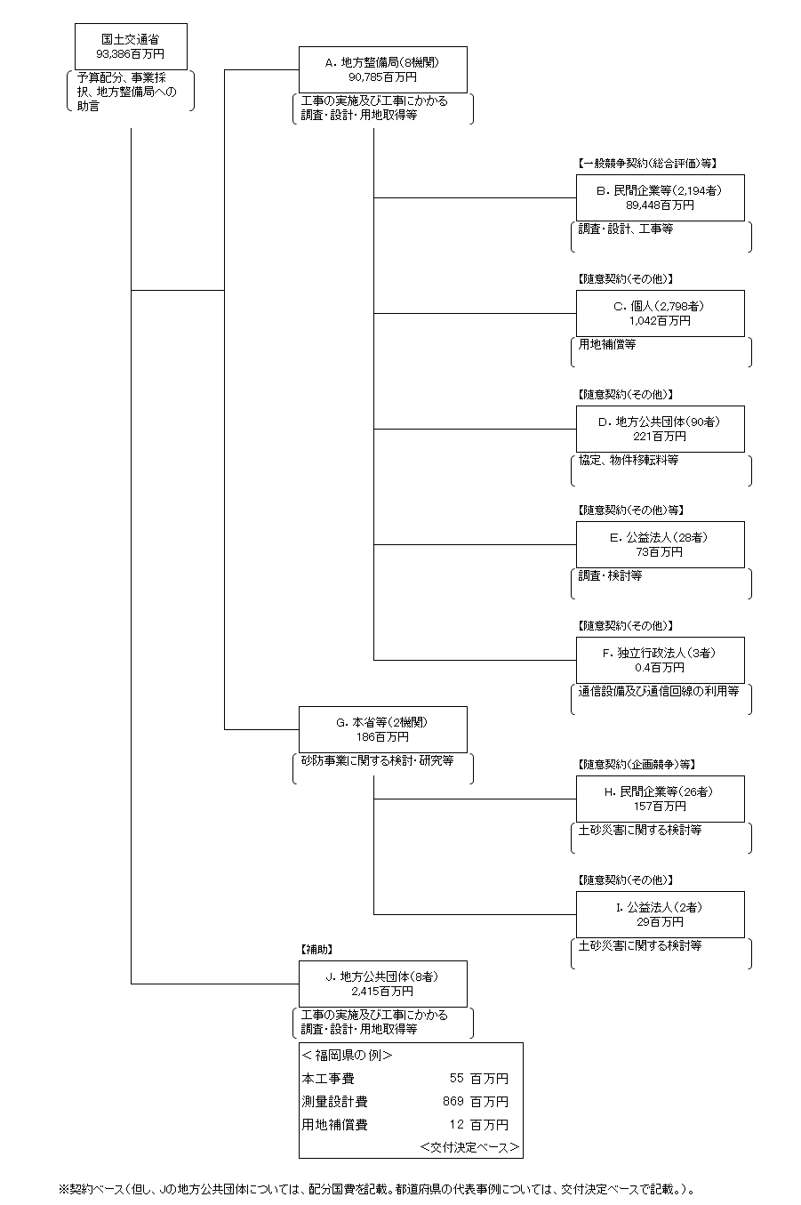

 |  |  |  |  | A.北陸地方整備局 |  |  |  |  |  |  |  |  |  |  |  | B.佐藤工業（株）
 |  |  |  |  | 費 目 |  |  | 使 途 |  |  |  |  |  |  | 金 額 (百万円） |  | 費 目 |  | 使 途 |  |  | 金 額 (百万円）
 |  |  |  |  | 直轄事業費 |  |  | 工事の実施及び工事にかかる調査・設計・用地取得等 |  |  |  |  |  |  | 19,830 |  | 工事費 |  | 砂防施設工事 |  |  | 963
...
 |  |  |  |  | 計
費目・使途欄についてさらに記載が必要な場合はチェックの上【別紙２】に記載
※B,C,D,E,Fについては、「A.地方整備局（８機関）」のうち、最も支出が大きい北陸地方整備局を代表として、各ブロック（B,C,D,E,F）の上位１位を記載。
（北陸地方整備局については、Ｆ.独立行政法人は該当無し）
※H,Iについては、「G.本省等（2機関）」のうち、支出が大きい国土技術政策総合研究所を代表として、各ブロック（H,I）の上位１位を記載。

 | 支出先上位１０者リスト
 | A.地方整備局
 |  | 支 出 先 |  |  |  |  | 法 人 番 号 |  |  |  | 業 務 概 要
1 |  | 北陸地方整備局 |  |  |  |  | 2000012100001 |  |  |  | 工事の実施及び工事にかかる調査・設計・用地取得等
2 |  | 中部地方整備局 |  |  |  |  | 2000012100001 |  |  |  | 工事の実施及び工事にかかる調査・設計・用地取得等
3 |  | 九州地方整備局 |  |  |  |  | 2000012100001 |  |  |  | 工事の実施及び工事にかかる調査・設計・用地取得等
4 |  | 近畿地方整備局 |  |  |  |  | 2000012100001 |  |  |  | 工事の実施及び工事にかかる調査・設計・用地取得等
5 |  | 関東地方整備局 |  |  |  |  | 2000012100001 |  |  |  | 工事の実施及び工事にかかる調査・設計・用地取得等
6 |  | 中国地方整備局 |  |  |  |  | 2000012100001 |  |  |  | 工事の実施及び工事にかかる調査・設計・用地取得等
7 |  | 東北地方整備局 |  |  |  |  | 2000012100001 |  |  |  | 工事の実施及び工事にかかる調査・設計・用地取得等
8 |  | 四国地方整備局 |  |  |  |  | 2000012100001 |  |  |  | 工事の実施及び工事にかかる調査・設計・用地取得等
...
 | I.公益法人
支出先上位10者リスト欄についてさらに記載が必要な場合はチェックの上【別紙３】に記載
※B,C,D,E,Fについては、「A.地方整備局（８機関）」のうち、最も支出が大きい北陸地方整備局を代表として、各ブロック（B,C,D,E,F）の上位１０者を記載。
（北陸地方整備局については、Ｆ.独立行政法人は該当無し）
※H,Iについては、「G.本省等（２機関）」のうち、支出が大きい国土技術政策総合研究所を代表として、各ブロック（H,I）の上位１０者を記載。
※B,C,D,E,H,Iについては、複数契約がある場合は、入札者数、落札率、業務概要は、最も契約額が大きいものを代表的に記載。
 | 国庫債務負担行為等による契約先上位10者リスト
 |  | ﾌﾞﾛｯｸ 名 | 契 約 先 |  |  |  | 法 人 番 号 |  |  |  | 業 務 概 要
1 |  | B | 佐藤工業（株） |  |  |  | 2230001001055 |  |  |  | 砂防施設工事
2 |  | B | 大高建設（株） |  |  |  | 7230001007634 |  |  |  | 砂防施設工事
3 |  | B | 大高建設（株） |  |  |  | 7230001007634 |  |  |  | 砂防施設工事
4 |  | B | （株）建設マネジメント北陸 長岡支店 |  |  |  | 7110001029293 |  |  |  | 発注者支援業務
5 |  | B | （株）建設マネジメント北陸 長岡支店 |  |  |  | 7110001029293 |  |  |  | 発注者支援業務
6 |  | B | （株）建設マネジメント北陸 長岡支店 |  |  |  | 7110001029293 |  |  |  | 発注者支援業務
7 |  | B | （株）建設マネジメント北陸 長岡支店 |  |  |  | 7110001029293 |  |  |  | 発注者支援業務
8 |  | B | （株）建設マネジメント北陸 長岡支店 |  |  |  | 7110001029293 |  |  |  | 発注者支援業務
9 |  | B | （株）建設マネジメント北陸 長岡支店 |  |  |  | 7110001029293 |  |  |  | 発注者支援業務
10 |  | B | （株）建設マネジメント北陸 長岡支店 |  |  |  | 7110001029293 |  |  |  | 発注者支援業務
11 |  | B | 辻建設（株） |  |  |  | 4230001001747 |  |  |  | 砂防施設工事
12 |  | B | 辻建設（株） |  |  |  | 4230001001747 |  |  |  | 砂防施設工事
...
21 |  | B | （株）建設マネジメント北陸 富山支店 |  |  |  | 7110001029293 |  |  |  | 発注者支援業務
22 |  | B | （株）建設マネジメント北陸 富山支店 |  |  |  | 7110001029293 |  |  |  | 発注者支援業務
23 |  | B | （株）建設マネジメント北陸 富山支店 |  |  |  | 7110001029293 |  |  |  | 発注者支援業務
24 |  | B | （株）建設マネジメント北陸 富山支店 |  |  |  | 7110001029293 |  |  |  | 発注者支援業務
25 |  | B | （株）建設マネジメント北陸 富山支店 |  |  |  | 7110001029293 |  |  |  | 発注者支援業務
26 |  | B | （一財）河川情報センター |  |  |  | 3010005000132 |  |  |  | 河川情報サービス提供業務
27 |  | B | （株）ティーネットジャパン |  |  |  | 6470001002109 |  |  |  | 調査計画資料作成業務
28 |  | B | （株）ティーネットジャパン |  |  |  | 6470001002109 |  |  |  | 発注者支援業務
29 |  | B | （株）ティーネットジャパン |  |  |  | 6470001002109 |  |  |  | 発注者支援業務
30 |  | B | （株）ティーネットジャパン |  |  |  | 6470001002109 |  |  |  | 発注者支援業務
※国庫債務負担行為等による契約先上位10者リストについては、「A.地方整備局（８機関）」のうち、最も支出が大きい北陸地方整備局を代表として記載。

別紙4
...
※国庫債務負担行為等による契約先上位10者リストについては、「A.地方整備局（８機関）」のうち、最も支出が大きい北陸地方整備局を代表として記載。

